2013 r.
Rok 2013

DZIELNICA |  | Wiek
 |  | 0-17 | 18-59 | 60-64 | pow.64 | razem
Aniołki | kobiety | 340 | 1,831 | 215 | 443 | 2,829 | ludność 2013 r.
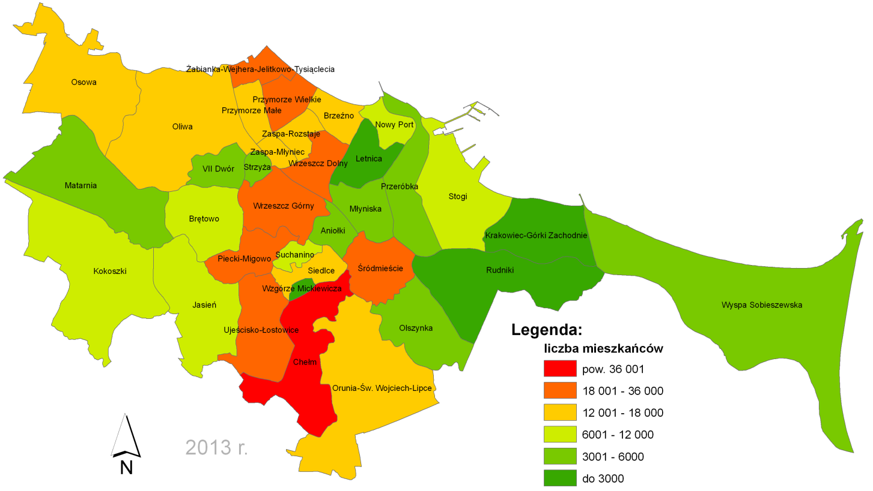
 | mężczyźni | 393 | 1,521 | 199 | 277 | 2,390
 | razem | 733 | 3,352 | 414 | 720 | 5,219
Brętowo | kobiety | 586 | 2,233 | 510 | 621 | 3,950
 | mężczyźni | 646 | 2,080 | 411 | 574 | 3,711
 | razem | 1,232 | 4,313 | 921 | 1,195 | 7,661
Brzeźno | kobiety | 855 | 3,883 | 670 | 1,654 | 7,062
 | mężczyźni | 849 | 3,789 | 517 | 1,097 | 6,252
 | razem | 1,704 | 7,672 | 1,187 | 2,751 | 13,314
Chełm | kobiety | 4,711 | 15,933 | 2,421 | 2,724 | 25,789
 | mężczyźni | 5,040 | 13,775 | 2,020 | 2,262 | 23,097
 | razem | 9,751 | 29,708 | 4,441 | 4,986 | 48,886
Jasień | kobiety | 1,229 | 3,851 | 225 | 420 | 5,725
 | mężczyźni | 1,348 | 3,466 | 226 | 318 | 5,358
 | razem | 2,577 | 7,317 | 451 | 738 | 11,083
Kokoszki | kobiety | 969 | 2,686 | 256 | 372 | 4,283
 | mężczyźni | 967 | 2,583 | 281 | 326 | 4,157
 | razem | 1,936 | 5,269 | 537 | 698 | 8,440
Krakowiec- Górki Zachodnie | kobiety | 167 | 597 | 77 | 143 | 984
 | mężczyźni | 199 | 597 | 94 | 107 | 997
 | razem | 366 | 1,194 | 171 | 250 | 1,981
Letnica | kobiety | 123 | 394 | 43 | 117 | 677
 | mężczyźni | 137 | 421 | 56 | 64 | 678
 | razem | 260 | 815 | 99 | 181 | 1,355
Matarnia | kobiety | 478 | 2,060 | 220 | 300 | 3,058
 | mężczyźni | 494 | 1,832 | 181 | 264 | 2,771
 | razem | 972 | 3,892 | 401 | 564 | 5,829
Młyniska | kobiety | 176 | 837 | 146 | 482 | 1,641
 | mężczyźni | 180 | 904 | 108 | 303 | 1,495
 | razem | 356 | 1,741 | 254 | 785 | 3,136
Nowy Port | kobiety | 733 | 3,031 | 625 | 958 | 5,347
 | mężczyźni | 829 | 2,961 | 539 | 645 | 4,974
 | razem | 1,562 | 5,992 | 1,164 | 1,603 | 10,321
Oliwa | kobiety | 1,065 | 4,961 | 799 | 2,640 | 9,465
 | mężczyźni | 1,163 | 4,758 | 577 | 1,564 | 8,062
 | razem | 2,228 | 9,719 | 1,376 | 4,204 | 17,527
Olszynka | kobiety | 273 | 968 | 117 | 278 | 1,636
 | mężczyźni | 299 | 968 | 153 | 183 | 1,603
 | razem | 572 | 1,936 | 270 | 461 | 3,239
Orunia-Św. Wojciech-Lipce | kobiety | 1,203 | 4,457 | 622 | 1,746 | 8,028
 | mężczyźni | 1,242 | 4,590 | 572 | 1,066 | 7,470
 | razem | 2,445 | 9,047 | 1,194 | 2,812 | 15,498
Osowa | kobiety | 1,517 | 4,477 | 487 | 947 | 7,428
 | mężczyźni | 1,670 | 4,089 | 428 | 804 | 6,991
 | razem | 3,187 | 8,566 | 915 | 1,751 | 14,419
Piecki- Migowo | kobiety | 2,046 | 7,138 | 1,524 | 2,376 | 13,084
 | mężczyźni | 2,095 | 6,446 | 1,005 | 2,082 | 11,628
 | razem | 4,141 | 13,584 | 2,529 | 4,458 | 24,712
Przeróbka | kobiety | 269 | 1,272 | 194 | 585 | 2,320
 | mężczyźni | 338 | 1,328 | 190 | 346 | 2,202
 | razem | 607 | 2,600 | 384 | 931 | 4,522
Przymorze Małe | kobiety | 919 | 4,041 | 521 | 2,818 | 8,299
 | mężczyźni | 936 | 3,898 | 413 | 1,597 | 6,844
 | razem | 1,855 | 7,939 | 934 | 4,415 | 15,143
Przymorze Wielkie | kobiety | 1,701 | 7,692 | 919 | 6,097 | 16,409
 | mężczyźni | 1,865 | 7,238 | 603 | 3,688 | 13,394
 | razem | 3,566 | 14,930 | 1,522 | 9,785 | 29,803
Rudniki | kobiety | 118 | 428 | 68 | 92 | 706
 | mężczyźni | 111 | 416 | 59 | 76 | 662
 | razem | 229 | 844 | 127 | 168 | 1,368
Siedlce | kobiety | 982 | 4,104 | 701 | 1,750 | 7,537
 | mężczyźni | 1,017 | 3,758 | 614 | 1,012 | 6,401
 | razem | 1,999 | 7,862 | 1,315 | 2,762 | 13,938
Stogi | kobiety | 755 | 3,446 | 381 | 1,634 | 6,216
 | mężczyźni | 813 | 3,357 | 359 | 827 | 5,356
 | razem | 1,568 | 6,803 | 740 | 2,461 | 11,572
Strzyża | kobiety | 371 | 1,589 | 267 | 822 | 3,049
 | mężczyźni | 397 | 1,475 | 233 | 468 | 2,573
 | razem | 768 | 3,064 | 500 | 1,290 | 5,622
Suchanino | kobiety | 756 | 3,072 | 589 | 1,457 | 5,874
 | mężczyźni | 807 | 2,904 | 376 | 1,101 | 5,188
 | razem | 1,563 | 5,976 | 965 | 2,558 | 11,062
Śródmieście | kobiety | 1,938 | 8,746 | 1,222 | 4,057 | 15,963
 | mężczyźni | 2,042 | 8,329 | 1,076 | 2,205 | 13,652
 | razem | 3,980 | 17,075 | 2,298 | 6,262 | 29,615
Ujeścisko | kobiety | 2,560 | 7,026 | 476 | 713 | 10,775
 | mężczyźni | 2,746 | 6,185 | 403 | 562 | 9,896
 | razem | 5,306 | 13,211 | 879 | 1,275 | 20,671
VII Dwór | kobiety | 215 | 1,533 | 153 | 725 | 2,626
 | mężczyźni | 217 | 1,121 | 111 | 471 | 1,920
 | razem | 432 | 2,654 | 264 | 1,196 | 4,546
Wrzeszcz-Dolny | kobiety | 1,690 | 7,796 | 1,184 | 3,044 | 13,714
 | mężczyźni | 1,739 | 7,246 | 1,054 | 1,745 | 11,784
 | razem | 3,429 | 15,042 | 2,238 | 4,789 | 25,498
Wrzeszcz-Górny | kobiety | 1,558 | 7,385 | 1,174 | 3,071 | 13,188
 | mężczyźni | 1,649 | 7,065 | 933 | 1,856 | 11,503
 | razem | 3,207 | 14,450 | 2,107 | 4,927 | 24,691
Wyspa Sobieszewska | kobiety | 286 | 1,125 | 132 | 294 | 1,837
 | mężczyźni | 329 | 995 | 145 | 178 | 1,647
 | razem | 615 | 2,120 | 277 | 472 | 3,484
Wzgórze Mickiewicza | kobiety | 162 | 746 | 135 | 303 | 1,346
 | mężczyźni | 169 | 662 | 99 | 281 | 1,211
 | razem | 331 | 1,408 | 234 | 584 | 2,557
Zaspa Młyniec | kobiety | 864 | 3,381 | 818 | 2,413 | 7,476
 | mężczyźni | 907 | 3,134 | 500 | 1,780 | 6,321
 | razem | 1,771 | 6,515 | 1,318 | 4,193 | 13,797
Zaspa Rozstaje | kobiety | 813 | 3,515 | 947 | 1,623 | 6,898
 | mężczyźni | 907 | 3,163 | 610 | 1,267 | 5,947
 | razem | 1,720 | 6,678 | 1,557 | 2,890 | 12,845
Żabianka-Wejhera-Jelit.Tysiąc. | kobiety | 999 | 4,660 | 702 | 3,530 | 9,891
 | mężczyźni | 1,098 | 4,441 | 424 | 2,194 | 8,157
 | razem | 2,097 | 9,101 | 1,126 | 5,724 | 18,048
 | suma | 69,065 | 252,389 | 35,109 | 84,839 | 441,402
Źródło: Opracowanie własne na podstawie danych ewidencji ludności Gdańska, Wydział Spraw Obywatelskich

2014 r.
Rok 2014

DZIELNICA |  | Wiek
 |  | 0-17 | 18-59 | 60-64 | pow.64 | razem
Aniołki | kobiety | 334 | 1,602 | 224 | 444 | 2,604 | ludność 2014 r.
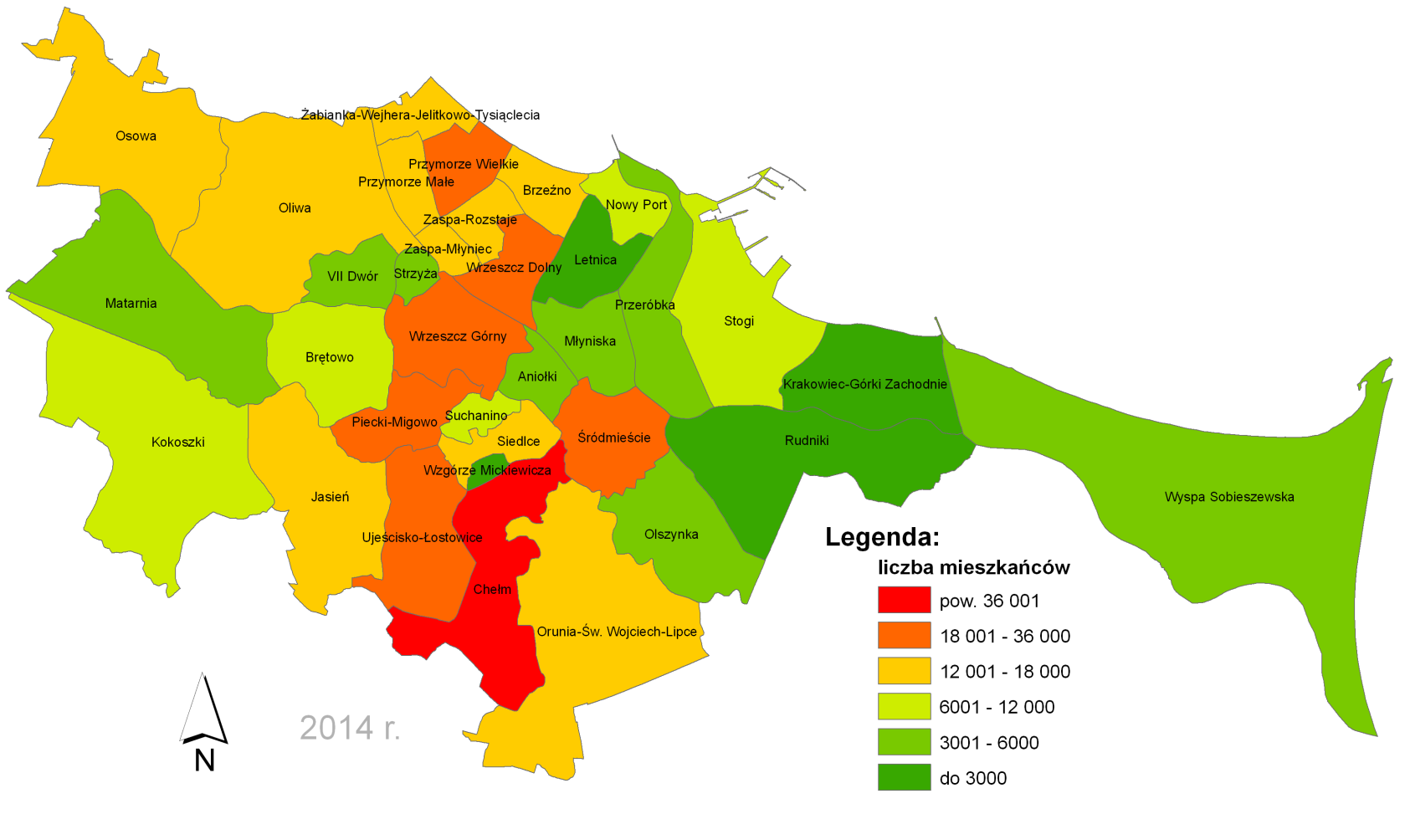
 | mężczyźni | 384 | 1,444 | 179 | 297 | 2,304
 | razem | 718 | 3,046 | 403 | 741 | 4,908
Brętowo | kobiety | 580 | 2,147 | 516 | 702 | 3,945
 | mężczyźni | 653 | 2,043 | 374 | 648 | 3,718
 | razem | 1,233 | 4,190 | 890 | 1,350 | 7,663
Brzeźno | kobiety | 858 | 3,873 | 652 | 1,684 | 7,067
 | mężczyźni | 840 | 3,687 | 505 | 1,117 | 6,149
 | razem | 1,698 | 7,560 | 1,157 | 2,801 | 13,216
Chełm | kobiety | 4,834 | 15,704 | 2,567 | 3,082 | 26,187
 | mężczyźni | 5,156 | 13,689 | 2,017 | 2,570 | 23,432
 | razem | 9,990 | 29,393 | 4,584 | 5,652 | 49,619
Jasień | kobiety | 1,372 | 4,241 | 268 | 472 | 6,353
 | mężczyźni | 1,530 | 3,771 | 238 | 378 | 5,917
 | razem | 2,902 | 8,012 | 506 | 850 | 12,270
Kokoszki | kobiety | 1,018 | 2,714 | 280 | 407 | 4,419
 | mężczyźni | 1,012 | 2,630 | 281 | 371 | 4,294
 | razem | 2,030 | 5,344 | 561 | 778 | 8,713
Krakowiec- Górki Zachodnie | kobiety | 171 | 578 | 81 | 149 | 979
 | mężczyźni | 202 | 571 | 98 | 120 | 991
 | razem | 373 | 1,149 | 179 | 269 | 1,970
Letnica | kobiety | 120 | 382 | 46 | 114 | 662
 | mężczyźni | 135 | 407 | 55 | 69 | 666
 | razem | 255 | 789 | 101 | 183 | 1,328
Matarnia | kobiety | 463 | 2,062 | 235 | 336 | 3,096
 | mężczyźni | 510 | 1,787 | 205 | 293 | 2,795
 | razem | 973 | 3,849 | 440 | 629 | 5,891
Młyniska | kobiety | 177 | 796 | 142 | 491 | 1,606
 | mężczyźni | 168 | 858 | 109 | 296 | 1,431
 | razem | 345 | 1,654 | 251 | 787 | 3,037
Nowy Port | kobiety | 718 | 2,922 | 623 | 1,019 | 5,282
 | mężczyźni | 815 | 2,852 | 517 | 703 | 4,887
 | razem | 1,533 | 5,774 | 1,140 | 1,722 | 10,169
Oliwa | kobiety | 1,041 | 4,785 | 778 | 2,656 | 9,260
 | mężczyźni | 1,136 | 4,563 | 565 | 1,590 | 7,854
 | razem | 2,177 | 9,348 | 1,343 | 4,246 | 17,114
Olszynka | kobiety | 270 | 937 | 135 | 274 | 1,616
 | mężczyźni | 278 | 948 | 156 | 200 | 1,582
 | razem | 548 | 1,885 | 291 | 474 | 3,198
Orunia-Św. Wojciech-Lipce | kobiety | 1,175 | 4,343 | 613 | 1,795 | 7,926
 | mężczyźni | 1,186 | 4,440 | 597 | 1,100 | 7,323
 | razem | 2,361 | 8,783 | 1,210 | 2,895 | 15,249
Osowa | kobiety | 1,565 | 4,498 | 491 | 1,016 | 7,570
 | mężczyźni | 1,702 | 4,097 | 430 | 864 | 7,093
 | razem | 3,267 | 8,595 | 921 | 1,880 | 14,663
Piecki- Migowo | kobiety | 2,162 | 7,098 | 1,398 | 2,672 | 13,330
 | mężczyźni | 2,201 | 6,503 | 888 | 2,245 | 11,837
 | razem | 4,363 | 13,601 | 2,286 | 4,917 | 25,167
Przeróbka | kobiety | 260 | 1,208 | 211 | 589 | 2,268
 | mężczyźni | 323 | 1,274 | 196 | 359 | 2,152
 | razem | 583 | 2,482 | 407 | 948 | 4,420
Przymorze Małe | kobiety | 929 | 3,954 | 517 | 2,819 | 8,219
 | mężczyźni | 960 | 3,811 | 433 | 1,577 | 6,781
 | razem | 1,889 | 7,765 | 950 | 4,396 | 15,000
Przymorze Wielkie | kobiety | 1,700 | 7,597 | 866 | 6,084 | 16,247
 | mężczyźni | 1,825 | 7,143 | 603 | 3,625 | 13,196
 | razem | 3,525 | 14,740 | 1,469 | 9,709 | 29,443
Rudniki | kobiety | 116 | 419 | 68 | 98 | 701
 | mężczyźni | 113 | 396 | 62 | 80 | 651
 | razem | 229 | 815 | 130 | 178 | 1,352
Siedlce | kobiety | 982 | 3,981 | 739 | 1,784 | 7,486
 | mężczyźni | 1,013 | 3,627 | 634 | 1,058 | 6,332
 | razem | 1,995 | 7,608 | 1,373 | 2,842 | 13,818
Stogi | kobiety | 730 | 3,355 | 411 | 1,621 | 6,117
 | mężczyźni | 795 | 3,272 | 360 | 832 | 5,259
 | razem | 1,525 | 6,627 | 771 | 2,453 | 11,376
Strzyża | kobiety | 383 | 1,521 | 294 | 832 | 3,030
 | mężczyźni | 394 | 1,419 | 228 | 479 | 2,520
 | razem | 777 | 2,940 | 522 | 1,311 | 5,550
Suchanino | kobiety | 764 | 3,012 | 521 | 1,541 | 5,838
 | mężczyźni | 796 | 2,880 | 350 | 1,143 | 5,169
 | razem | 1,560 | 5,892 | 871 | 2,684 | 11,007
Śródmieście | kobiety | 1,869 | 8,363 | 1,269 | 4,012 | 15,513
 | mężczyźni | 1,999 | 8,016 | 1,101 | 2,196 | 13,312
 | razem | 3,868 | 16,379 | 2,370 | 6,208 | 28,825
Ujeścisko | kobiety | 2,694 | 7,303 | 524 | 836 | 11,357
 | mężczyźni | 2,909 | 6,474 | 425 | 635 | 10,443
 | razem | 5,603 | 13,777 | 949 | 1,471 | 21,800
VII Dwór | kobiety | 218 | 1,297 | 168 | 727 | 2,410
 | mężczyźni | 207 | 986 | 108 | 466 | 1,767
 | razem | 425 | 2,283 | 276 | 1,193 | 4,177
Wrzeszcz-Dolny | kobiety | 1,652 | 7,438 | 1,235 | 3,058 | 13,383
 | mężczyźni | 1,677 | 6,898 | 1,099 | 1,794 | 11,468
 | razem | 3,329 | 14,336 | 2,334 | 4,852 | 24,851
Wrzeszcz-Górny | kobiety | 1,564 | 7,089 | 1,172 | 3,133 | 12,958
 | mężczyźni | 1,641 | 6,762 | 955 | 1,895 | 11,253
 | razem | 3,205 | 13,851 | 2,127 | 5,028 | 24,211
Wyspa Sobieszewska | kobiety | 288 | 1,080 | 166 | 299 | 1,833
 | mężczyźni | 327 | 957 | 152 | 193 | 1,629
 | razem | 615 | 2,037 | 318 | 492 | 3,462
Wzgórze Mickiewicza | kobiety | 157 | 720 | 138 | 322 | 1,337
 | mężczyźni | 166 | 641 | 104 | 299 | 1,210
 | razem | 323 | 1,361 | 242 | 621 | 2,547
Zaspa Młyniec | kobiety | 847 | 3,299 | 704 | 2,554 | 7,404
 | mężczyźni | 902 | 3,105 | 402 | 1,839 | 6,248
 | razem | 1,749 | 6,404 | 1,106 | 4,393 | 13,652
Zaspa Rozstaje | kobiety | 829 | 3,416 | 867 | 1,797 | 6,909
 | mężczyźni | 920 | 3,145 | 525 | 1,386 | 5,976
 | razem | 1,749 | 6,561 | 1,392 | 3,183 | 12,885
Żabianka-Wejhera-Jelit.Tysiąc. | kobiety | 969 | 4,557 | 633 | 3,588 | 9,747
 | mężczyźni | 1,064 | 4,345 | 432 | 2,174 | 8,015
 | razem | 2,033 | 8,902 | 1,065 | 5,762 | 17,762
 | suma | 69,748 | 247,732 | 34,935 | 87,898 | 440,313
Źródło: Opracowanie własne na podstawie danych ewidencji ludności Gdańska, Wydział Spraw Obywatelskich

2015 r.
Rok 2015

DZIELNICA |  | Wiek
 |  | 0-17 | 18-59 | 60-64 | pow.64 | razem
Aniołki | kobiety | 315 | 1,652 | 223 | 460 | 2,650 | ludność w 2015 r.
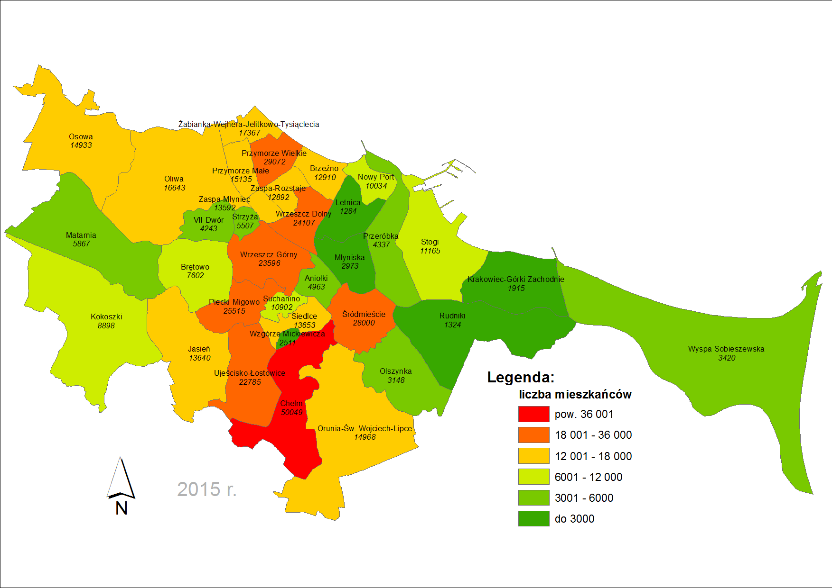
 | mężczyźni | 380 | 1,435 | 178 | 320 | 2,313
 | razem | 695 | 3,087 | 401 | 780 | 4,963
Brętowo | kobiety | 563 | 2,069 | 499 | 776 | 3,907
 | mężczyźni | 654 | 1,990 | 349 | 702 | 3,695
 | razem | 1,217 | 4,059 | 848 | 1,478 | 7,602
Brzeźno | kobiety | 833 | 3,698 | 628 | 1,729 | 6,888
 | mężczyźni | 795 | 3,582 | 468 | 1,177 | 6,022
 | razem | 1,628 | 7,280 | 1,096 | 2,906 | 12,910
Chełm | kobiety | 4,903 | 15,487 | 2,558 | 3,513 | 26,461
 | mężczyźni | 5,241 | 13,540 | 1,902 | 2,905 | 23,588
 | razem | 10,144 | 29,027 | 4,460 | 6,418 | 50,049
Jasień | kobiety | 1,596 | 4,647 | 297 | 530 | 7,070
 | mężczyźni | 1,736 | 4,142 | 261 | 431 | 6,570
 | razem | 3,332 | 8,789 | 558 | 961 | 13,640
Kokoszki | kobiety | 1,044 | 2,730 | 285 | 456 | 4,515
 | mężczyźni | 1,058 | 2,629 | 269 | 427 | 4,383
 | razem | 2,102 | 5,359 | 554 | 883 | 8,898
Krakowiec- Górki Zachodnie | kobiety | 157 | 560 | 88 | 151 | 956
 | mężczyźni | 189 | 552 | 93 | 125 | 959
 | razem | 346 | 1,112 | 181 | 276 | 1,915
Letnica | kobiety | 104 | 362 | 51 | 112 | 629
 | mężczyźni | 126 | 395 | 52 | 82 | 655
 | razem | 230 | 757 | 103 | 194 | 1,284
Matarnia | kobiety | 462 | 1,986 | 250 | 374 | 3,072
 | mężczyźni | 519 | 1,720 | 238 | 318 | 2,795
 | razem | 981 | 3,706 | 488 | 692 | 5,867
Młyniska | kobiety | 165 | 760 | 133 | 501 | 1,559
 | mężczyźni | 168 | 836 | 108 | 302 | 1,414
 | razem | 333 | 1,596 | 241 | 803 | 2,973
Nowy Port | kobiety | 721 | 2,777 | 625 | 1,084 | 5,207
 | mężczyźni | 815 | 2,749 | 473 | 790 | 4,827
 | razem | 1,536 | 5,526 | 1,098 | 1,874 | 10,034
Oliwa | kobiety | 1,024 | 4,556 | 753 | 2,688 | 9,021
 | mężczyźni | 1,131 | 4,296 | 597 | 1,598 | 7,622
 | razem | 2,155 | 8,852 | 1,350 | 4,286 | 16,643
Olszynka | kobiety | 262 | 905 | 141 | 274 | 1,582
 | mężczyźni | 272 | 919 | 159 | 216 | 1,566
 | razem | 534 | 1,824 | 300 | 490 | 3,148
Orunia-Św. Wojciech-Lipce | kobiety | 1,149 | 4,222 | 623 | 1,821 | 7,815
 | mężczyźni | 1,129 | 4,320 | 574 | 1,130 | 7,153
 | razem | 2,278 | 8,542 | 1,197 | 2,951 | 14,968
Osowa | kobiety | 1,582 | 4,548 | 493 | 1,098 | 7,721
 | mężczyźni | 1,743 | 4,123 | 410 | 936 | 7,212
 | razem | 3,325 | 8,671 | 903 | 2,034 | 14,933
Piecki- Migowo | kobiety | 2,278 | 7,093 | 1,274 | 2,907 | 13,552
 | mężczyźni | 2,321 | 6,496 | 744 | 2,402 | 11,963
 | razem | 4,599 | 13,589 | 2,018 | 5,309 | 25,515
Przeróbka | kobiety | 259 | 1,163 | 216 | 590 | 2,228
 | mężczyźni | 314 | 1,236 | 192 | 367 | 2,109
 | razem | 573 | 2,399 | 408 | 957 | 4,337
Przymorze Małe | kobiety | 952 | 3,999 | 543 | 2,807 | 8,301
 | mężczyźni | 998 | 3,808 | 471 | 1,557 | 6,834
 | razem | 1,950 | 7,807 | 1,014 | 4,364 | 15,135
Przymorze Wielkie | kobiety | 1,663 | 7,484 | 847 | 6,070 | 16,064
 | mężczyźni | 1,792 | 7,032 | 621 | 3,563 | 13,008
 | razem | 3,455 | 14,516 | 1,468 | 9,633 | 29,072
Rudniki | kobiety | 114 | 391 | 71 | 108 | 684
 | mężczyźni | 100 | 385 | 64 | 91 | 640
 | razem | 214 | 776 | 135 | 199 | 1,324
Siedlce | kobiety | 956 | 3,855 | 747 | 1,818 | 7,376
 | mężczyźni | 1,037 | 3,512 | 601 | 1,127 | 6,277
 | razem | 1,993 | 7,367 | 1,348 | 2,945 | 13,653
Stogi | kobiety | 694 | 3,246 | 457 | 1,591 | 5,988
 | mężczyźni | 798 | 3,172 | 370 | 837 | 5,177
 | razem | 1,492 | 6,418 | 827 | 2,428 | 11,165
Strzyża | kobiety | 396 | 1,479 | 295 | 839 | 3,009
 | mężczyźni | 404 | 1,383 | 226 | 485 | 2,498
 | razem | 800 | 2,862 | 521 | 1,324 | 5,507
Suchanino | kobiety | 758 | 2,941 | 485 | 1,637 | 5,821
 | mężczyźni | 790 | 2,786 | 338 | 1,167 | 5,081
 | razem | 1,548 | 5,727 | 823 | 2,804 | 10,902
Śródmieście | kobiety | 1,806 | 7,963 | 1,337 | 4,008 | 15,114
 | mężczyźni | 1,941 | 7,558 | 1,185 | 2,202 | 12,886
 | razem | 3,747 | 15,521 | 2,522 | 6,210 | 28,000
Ujeścisko | kobiety | 2,821 | 7,563 | 552 | 961 | 11,897
 | mężczyźni | 3,049 | 6,662 | 470 | 707 | 10,888
 | razem | 5,870 | 14,225 | 1,022 | 1,668 | 22,785
VII Dwór | kobiety | 215 | 1,383 | 154 | 728 | 2,480
 | mężczyźni | 218 | 970 | 106 | 469 | 1,763
 | razem | 433 | 2,353 | 260 | 1,197 | 4,243
Wrzeszcz-Dolny | kobiety | 1,617 | 7,071 | 1,246 | 3,081 | 13,015
 | mężczyźni | 1,658 | 6,486 | 1,077 | 1,871 | 11,092
 | razem | 3,275 | 13,557 | 2,323 | 4,952 | 24,107
Wrzeszcz-Górny | kobiety | 1,550 | 6,701 | 1,143 | 3,199 | 12,593
 | mężczyźni | 1,614 | 6,466 | 951 | 1,972 | 11,003
 | razem | 3,164 | 13,167 | 2,094 | 5,171 | 23,596
Wyspa Sobieszewska | kobiety | 291 | 1,053 | 163 | 312 | 1,819
 | mężczyźni | 304 | 943 | 154 | 200 | 1,601
 | razem | 595 | 1,996 | 317 | 512 | 3,420
Wzgórze Mickiewicza | kobiety | 155 | 696 | 130 | 338 | 1,319
 | mężczyźni | 164 | 606 | 115 | 307 | 1,192
 | razem | 319 | 1,302 | 245 | 645 | 2,511
Zaspa Młyniec | kobiety | 870 | 3,243 | 601 | 2,673 | 7,387
 | mężczyźni | 905 | 3,091 | 335 | 1,874 | 6,205
 | razem | 1,775 | 6,334 | 936 | 4,547 | 13,592
Zaspa Rozstaje | kobiety | 843 | 3,366 | 752 | 1,944 | 6,905
 | mężczyźni | 937 | 3,139 | 436 | 1,475 | 5,987
 | razem | 1,780 | 6,505 | 1,188 | 3,419 | 12,892
Żabianka-Wejhera-Jelit.Tysiąc. | kobiety | 951 | 4,398 | 600 | 3,595 | 9,544
 | mężczyźni | 1,031 | 4,206 | 435 | 2,151 | 7,823
 | razem | 1,982 | 8,604 | 1,035 | 5,746 | 17,367
 | suma | 70,400 | 243,212 | 34,282 | 91,056 | 438,950
Źródło: opracowanie własne na podstawie danych ewidencji ludności Gdańska - mieszkańcy zameldowani na pobyt stały

2016 r.
Rok 2016

DZIELNICA |  | Wiek
 |  | 0-17 | 18-59 | 60-64 | pow.64 | razem
Aniołki | kobiety | 317 | 1,596 | 232 | 476 | 2,621 | Ludność w 2016 r.

 | mężczyźni | 382 | 1,388 | 175 | 343 | 2,288
 | razem | 699 | 2,984 | 407 | 819 | 4,909
Brętowo | kobiety | 554 | 1,999 | 448 | 846 | 3,847
 | mężczyźni | 646 | 1,934 | 322 | 728 | 3,630
 | razem | 1,200 | 3,933 | 770 | 1,574 | 7,477
Brzeźno | kobiety | 808 | 3,568 | 583 | 1,794 | 6,753
 | mężczyźni | 767 | 3,433 | 446 | 1,220 | 5,866
 | razem | 1,575 | 7,001 | 1,029 | 3,014 | 12,619
Chełm | kobiety | 4,983 | 15,377 | 2,507 | 3,950 | 26,817
 | mężczyźni | 5,329 | 13,464 | 1,748 | 3,208 | 23,749
 | razem | 10,312 | 28,841 | 4,255 | 7,158 | 50,566
Jasień | kobiety | 1,811 | 5,053 | 327 | 593 | 7,784
 | mężczyźni | 1,975 | 4,444 | 280 | 485 | 7,184
 | razem | 3,786 | 9,497 | 607 | 1,078 | 14,968
Kokoszki | kobiety | 1,078 | 2,743 | 291 | 508 | 4,620
 | mężczyźni | 1,100 | 2,659 | 255 | 464 | 4,478
 | razem | 2,178 | 5,402 | 546 | 972 | 9,098
Krakowiec- Górki Zachodnie | kobiety | 158 | 540 | 95 | 148 | 941
 | mężczyźni | 183 | 522 | 102 | 130 | 937
 | razem | 341 | 1,062 | 197 | 278 | 1,878
Letnica | kobiety | 112 | 368 | 58 | 112 | 650
 | mężczyźni | 137 | 396 | 43 | 89 | 665
 | razem | 249 | 764 | 101 | 201 | 1,315
Matarnia | kobiety | 477 | 1,918 | 259 | 400 | 3,054
 | mężczyźni | 504 | 1,672 | 239 | 334 | 2,749
 | razem | 981 | 3,590 | 498 | 734 | 5,803
Młyniska | kobiety | 166 | 730 | 122 | 502 | 1,520
 | mężczyźni | 165 | 798 | 108 | 302 | 1,373
 | razem | 331 | 1,528 | 230 | 804 | 2,893
Nowy Port | kobiety | 715 | 2,654 | 606 | 1,145 | 5,120
 | mężczyźni | 797 | 2,650 | 432 | 847 | 4,726
 | razem | 1,512 | 5,304 | 1,038 | 1,992 | 9,846
Oliwa | kobiety | 1,018 | 4,382 | 715 | 2,700 | 8,815
 | mężczyźni | 1,106 | 4,128 | 600 | 1,606 | 7,440
 | razem | 2,124 | 8,510 | 1,315 | 4,306 | 16,255
Olszynka | kobiety | 268 | 893 | 150 | 282 | 1,593
 | mężczyźni | 259 | 884 | 152 | 230 | 1,525
 | razem | 527 | 1,777 | 302 | 512 | 3,118
Orunia-Św. Wojciech-Lipce | kobiety | 1,140 | 4,131 | 624 | 1,815 | 7,710
 | mężczyźni | 1,137 | 4,185 | 545 | 1,172 | 7,039
 | razem | 2,277 | 8,316 | 1,169 | 2,987 | 14,749
Osowa | kobiety | 1,609 | 4,581 | 482 | 1,176 | 7,848
 | mężczyźni | 1,789 | 4,106 | 436 | 986 | 7,317
 | razem | 3,398 | 8,687 | 918 | 2,162 | 15,165
Piecki- Migowo | kobiety | 2,404 | 7,081 | 1,123 | 3,142 | 13,750
 | mężczyźni | 2,474 | 6,539 | 656 | 2,520 | 12,189
 | razem | 4,878 | 13,620 | 1,779 | 5,662 | 25,939
Przeróbka | kobiety | 259 | 1,110 | 200 | 595 | 2,164
 | mężczyźni | 304 | 1,169 | 192 | 373 | 2,038
 | razem | 563 | 2,279 | 392 | 968 | 4,202
Przymorze Małe | kobiety | 962 | 3,965 | 554 | 2,783 | 8,264
 | mężczyźni | 1,021 | 3,757 | 488 | 1,545 | 6,811
 | razem | 1,983 | 7,722 | 1,042 | 4,328 | 15,075
Przymorze Wielkie | kobiety | 1,645 | 7,191 | 829 | 6,010 | 15,675
 | mężczyźni | 1,741 | 6,847 | 614 | 3,470 | 12,672
 | razem | 3,386 | 14,038 | 1,443 | 9,480 | 28,347
Rudniki | kobiety | 105 | 371 | 74 | 113 | 663
 | mężczyźni | 93 | 349 | 59 | 91 | 592
 | razem | 198 | 720 | 133 | 204 | 1,255
Siedlce | kobiety | 944 | 3,665 | 738 | 1,845 | 7,192
 | mężczyźni | 1,012 | 3,377 | 602 | 1,169 | 6,160
 | razem | 1,956 | 7,042 | 1,340 | 3,014 | 13,352
Stogi | kobiety | 681 | 3,164 | 472 | 1,583 | 5,900
 | mężczyźni | 793 | 3,027 | 374 | 861 | 5,055
 | razem | 1,474 | 6,191 | 846 | 2,444 | 10,955
Strzyża | kobiety | 394 | 1,422 | 296 | 827 | 2,939
 | mężczyźni | 413 | 1,351 | 209 | 508 | 2,481
 | razem | 807 | 2,773 | 505 | 1,335 | 5,420
Suchanino | kobiety | 763 | 2,799 | 452 | 1,696 | 5,710
 | mężczyźni | 780 | 2,719 | 326 | 1,175 | 5,000
 | razem | 1,543 | 5,518 | 778 | 2,871 | 10,710
Śródmieście | kobiety | 1,745 | 7,490 | 1,351 | 3,969 | 14,555
 | mężczyźni | 1,864 | 7,155 | 1,197 | 2,190 | 12,406
 | razem | 3,609 | 14,645 | 2,548 | 6,159 | 26,961
Ujeścisko | kobiety | 2,947 | 7,845 | 590 | 1,083 | 12,465
 | mężczyźni | 3,186 | 6,900 | 495 | 803 | 11,384
 | razem | 6,133 | 14,745 | 1,085 | 1,886 | 23,849
VII Dwór | kobiety | 205 | 1,191 | 136 | 741 | 2,273
 | mężczyźni | 216 | 896 | 111 | 454 | 1,677
 | razem | 421 | 2,087 | 247 | 1,195 | 3,950
Wrzeszcz-Dolny | kobiety | 1,596 | 6,677 | 1,260 | 3,102 | 12,635
 | mężczyźni | 1,634 | 6,229 | 1,063 | 1,939 | 10,865
 | razem | 3,230 | 12,906 | 2,323 | 5,041 | 23,500
Wrzeszcz-Górny | kobiety | 1,565 | 6,376 | 1,121 | 3,223 | 12,285
 | mężczyźni | 1,615 | 6,145 | 927 | 2,007 | 10,694
 | razem | 3,180 | 12,521 | 2,048 | 5,230 | 22,979
Wyspa Sobieszewska | kobiety | 285 | 1,008 | 159 | 323 | 1,775
 | mężczyźni | 302 | 902 | 163 | 217 | 1,584
 | razem | 587 | 1,910 | 322 | 540 | 3,359
Wzgórze Mickiewicza | kobiety | 147 | 677 | 131 | 354 | 1,309
 | mężczyźni | 174 | 589 | 105 | 328 | 1,196
 | razem | 321 | 1,266 | 236 | 682 | 2,505
Zaspa Młyniec | kobiety | 858 | 3,178 | 544 | 2,698 | 7,278
 | mężczyźni | 890 | 3,067 | 277 | 1,900 | 6,134
 | razem | 1,748 | 6,245 | 821 | 4,598 | 13,412
Zaspa Rozstaje | kobiety | 867 | 3,356 | 646 | 2,078 | 6,947
 | mężczyźni | 969 | 3,174 | 349 | 1,539 | 6,031
 | razem | 1,836 | 6,530 | 995 | 3,617 | 12,978
Żabianka-Wejhera-Jelit.Tysiąc. | kobiety | 924 | 4,253 | 584 | 3,585 | 9,346
 | mężczyźni | 1,007 | 4,093 | 442 | 2,115 | 7,657
 | razem | 1,931 | 8,346 | 1,026 | 5,700 | 17,003
 | suma | 71,274 | 238,300 | 33,291 | 93,545 | 436,410
Źródło: opracowanie własne na podstawie danych ewidencji ludności Gdańska - mieszkańcy zameldowani na pobyt stały

2017 r.
Rok 2017

DZIELNICA |  | Wiek
 |  | 0-17 | 18-59 | 60-64 | pow.64 | razem
Aniołki | kobiety | 319 | 1,372 | 237 | 481 | 2,409 | Ludność w 2016 r.

 | mężczyźni | 374 | 1,304 | 177 | 344 | 2,199
 | razem | 693 | 2,676 | 414 | 825 | 4,608
Brętowo | kobiety | 561 | 1,974 | 382 | 929 | 3,846
 | mężczyźni | 657 | 1,921 | 276 | 769 | 3,623
 | razem | 1,218 | 3,895 | 658 | 1,698 | 7,469
Brzeźno | kobiety | 813 | 3,361 | 577 | 1,801 | 6,552
 | mężczyźni | 774 | 3,279 | 442 | 1,240 | 5,735
 | razem | 1,587 | 6,640 | 1,019 | 3,041 | 12,287
Chełm | kobiety | 5,106 | 15,238 | 2,353 | 4,388 | 27,085
 | mężczyźni | 5,422 | 13,410 | 1,609 | 3,529 | 23,970
 | razem | 10,528 | 28,648 | 3,962 | 7,917 | 51,055
Jasień | kobiety | 2,029 | 5,387 | 372 | 670 | 8,458
 | mężczyźni | 2,178 | 4,773 | 305 | 555 | 7,811
 | razem | 4,207 | 10,160 | 677 | 1,225 | 16,269
Kokoszki | kobiety | 1,122 | 2,769 | 303 | 550 | 4,744
 | mężczyźni | 1,116 | 2,678 | 270 | 494 | 4,558
 | razem | 2,238 | 5,447 | 573 | 1,044 | 9,302
Krakowiec- Górki Zachodnie | kobiety | 170 | 521 | 98 | 157 | 946
 | mężczyźni | 185 | 512 | 90 | 144 | 931
 | razem | 355 | 1,033 | 188 | 301 | 1,877
Letnica | kobiety | 112 | 362 | 51 | 113 | 638
 | mężczyźni | 134 | 381 | 46 | 81 | 642
 | razem | 246 | 743 | 97 | 194 | 1,280
Matarnia | kobiety | 488 | 1,880 | 271 | 434 | 3,073
 | mężczyźni | 526 | 1,622 | 250 | 360 | 2,758
 | razem | 1,014 | 3,502 | 521 | 794 | 5,831
Młyniska | kobiety | 162 | 723 | 113 | 499 | 1,497
 | mężczyźni | 169 | 776 | 99 | 305 | 1,349
 | razem | 331 | 1,499 | 212 | 804 | 2,846
Nowy Port | kobiety | 726 | 2,548 | 551 | 1,213 | 5,038
 | mężczyźni | 793 | 2,576 | 394 | 894 | 4,657
 | razem | 1,519 | 5,124 | 945 | 2,107 | 9,695
Oliwa | kobiety | 995 | 4,060 | 698 | 2,685 | 8,438
 | mężczyźni | 1,097 | 3,886 | 589 | 1,603 | 7,175
 | razem | 2,092 | 7,946 | 1,287 | 4,288 | 15,613
Olszynka | kobiety | 259 | 856 | 149 | 279 | 1,543
 | mężczyźni | 257 | 846 | 146 | 249 | 1,498
 | razem | 516 | 1,702 | 295 | 528 | 3,041
Orunia-Św. Wojciech-Lipce | kobiety | 1,114 | 3,992 | 594 | 1,853 | 7,553
 | mężczyźni | 1,122 | 4,050 | 530 | 1,180 | 6,882
 | razem | 2,236 | 8,042 | 1,124 | 3,033 | 14,435
Osowa | kobiety | 1,660 | 4,577 | 470 | 1,269 | 7,976
 | mężczyźni | 1,835 | 4,103 | 452 | 1,027 | 7,417
 | razem | 3,495 | 8,680 | 922 | 2,296 | 15,393
Piecki- Migowo | kobiety | 2,516 | 7,152 | 985 | 3,351 | 14,004
 | mężczyźni | 2,617 | 6,578 | 595 | 2,609 | 12,399
 | razem | 5,133 | 13,730 | 1,580 | 5,960 | 26,403
Przeróbka | kobiety | 255 | 1,060 | 206 | 604 | 2,125
 | mężczyźni | 309 | 1,132 | 182 | 386 | 2,009
 | razem | 564 | 2,192 | 388 | 990 | 4,134
Przymorze Małe | kobiety | 992 | 3,921 | 593 | 2,738 | 8,244
 | mężczyźni | 1,021 | 3,731 | 506 | 1,503 | 6,761
 | razem | 2,013 | 7,652 | 1,099 | 4,241 | 15,005
Przymorze Wielkie | kobiety | 1,596 | 7,015 | 808 | 5,911 | 15,330
 | mężczyźni | 1,691 | 6,691 | 604 | 3,377 | 12,363
 | razem | 3,287 | 13,706 | 1,412 | 9,288 | 27,693
Rudniki | kobiety | 93 | 339 | 74 | 109 | 615
 | mężczyźni | 93 | 327 | 55 | 96 | 571
 | razem | 186 | 666 | 129 | 205 | 1,186
Siedlce | kobiety | 916 | 3,505 | 703 | 1,893 | 7,017
 | mężczyźni | 1,001 | 3,255 | 567 | 1,212 | 6,035
 | razem | 1,917 | 6,760 | 1,270 | 3,105 | 13,052
Stogi | kobiety | 670 | 3,039 | 478 | 1,594 | 5,781
 | mężczyźni | 753 | 2,905 | 423 | 863 | 4,944
 | razem | 1,423 | 5,944 | 901 | 2,457 | 10,725
Strzyża | kobiety | 405 | 1,384 | 290 | 809 | 2,888
 | mężczyźni | 436 | 1,310 | 190 | 537 | 2,473
 | razem | 841 | 2,694 | 480 | 1,346 | 5,361
Suchanino | kobiety | 739 | 2,694 | 435 | 1,717 | 5,585
 | mężczyźni | 761 | 2,657 | 322 | 1,180 | 4,920
 | razem | 1,500 | 5,351 | 757 | 2,897 | 10,505
Śródmieście | kobiety | 1,675 | 7,097 | 1,337 | 3,892 | 14,001
 | mężczyźni | 1,790 | 6,787 | 1,174 | 2,198 | 11,949
 | razem | 3,465 | 13,884 | 2,511 | 6,090 | 25,950
Ujeścisko | kobiety | 3,048 | 8,040 | 647 | 1,218 | 12,953
 | mężczyźni | 3,280 | 7,128 | 510 | 923 | 11,841
 | razem | 6,328 | 15,168 | 1,157 | 2,141 | 24,794
VII Dwór | kobiety | 204 | 995 | 130 | 727 | 2,056
 | mężczyźni | 216 | 832 | 99 | 455 | 1,602
 | razem | 420 | 1,827 | 229 | 1,182 | 3,658
Wrzeszcz-Dolny | kobiety | 1,600 | 6,335 | 1,218 | 3,167 | 12,320
 | mężczyźni | 1,651 | 5,928 | 993 | 2,032 | 10,604
 | razem | 3,251 | 12,263 | 2,211 | 5,199 | 22,924
Wrzeszcz-Górny | kobiety | 1,547 | 6,003 | 1,101 | 3,246 | 11,897
 | mężczyźni | 1,606 | 5,744 | 902 | 2,046 | 10,298
 | razem | 3,153 | 11,747 | 2,003 | 5,292 | 22,195
Wyspa Sobieszewska | kobiety | 274 | 974 | 172 | 339 | 1,759
 | mężczyźni | 309 | 879 | 159 | 240 | 1,587
 | razem | 583 | 1,853 | 331 | 579 | 3,346
Wzgórze Mickiewicza | kobiety | 156 | 659 | 125 | 359 | 1,299
 | mężczyźni | 178 | 578 | 92 | 340 | 1,188
 | razem | 334 | 1,237 | 217 | 699 | 2,487
Zaspa Młyniec | kobiety | 857 | 3,126 | 457 | 2,761 | 7,201
 | mężczyźni | 910 | 3,017 | 248 | 1,889 | 6,064
 | razem | 1,767 | 6,143 | 705 | 4,650 | 13,265
Zaspa Rozstaje | kobiety | 887 | 3,332 | 570 | 2,170 | 6,959
 | mężczyźni | 988 | 3,127 | 294 | 1,583 | 5,992
 | razem | 1,875 | 6,459 | 864 | 3,753 | 12,951
Żabianka-Wejhera-Jelit.Tysiąc. | kobiety | 903 | 4,130 | 558 | 3,567 | 9,158
 | mężczyźni | 986 | 3,982 | 435 | 2,082 | 7,485
 | razem | 1,889 | 8,112 | 993 | 5,649 | 16,643
 | suma | 72,204 | 233,125 | 32,131 | 95,818 | 433,278
Źródło: opracowanie własne na podstawie danych ewidencji ludności Gdańska - mieszkańcy zameldowani na pobyt stały

Gęstość_zaludnienia
Gęstość zaludnienia wg jednostek pomocniczych Gdańska w latach 2011-2017
DZIELNICA | liczba ludności w 2017 r. | powierzch. w km2 | gęstość zaludnienia os./km² |  |  |  |  |  |  | zmana gęstości zaludnienia os./km² (2016-2011 r.)
 |  |  | 2011 | 2012 | 2013 | 2014 | 2015 | 2016 | 2017 |  | Lp. | DZIELNICA | gęstość zaludnienia os./km2 | Lp. | DZIELNICA | liczba ludności
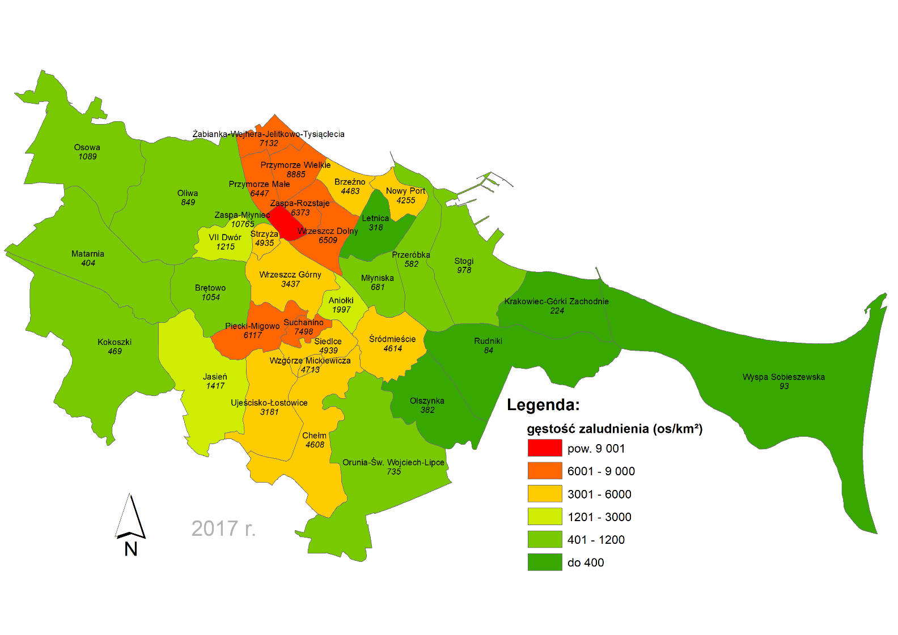
Aniołki | 4,608 | 2.31 | 2,345 | 2,309 | 2,261 | 2,127 | 2,150 | 2,127 | 1,997 | -130 | 1. | Zaspa Młyniec | 10,765 | 1. | Chełm | 51,055
Brętowo | 7,469 | 7.08 | 1,095 | 1,089 | 1,081 | 1,082 | 1,073 | 1,055 | 1,054 | -1 | 2. | Przymorze Wielkie | 8,885 | 2. | Przymorze Wielkie | 27,693
Brzeźno | 12,287 | 2.74 | 5,043 | 4,995 | 4,858 | 4,822 | 4,710 | 4,604 | 4,483 | -121 | 3. | Suchanino | 7,498 | 3. | Piecki- Migowo | 26,403
Chełm | 51,055 | 11.08 | 4,246 | 4,338 | 4,413 | 4,479 | 4,518 | 4,564 | 4,608 | 44 | 4. | Żabianka-Wejhera-Jelit.Tysiąc. | 7,132 | 4. | Śródmieście | 25,950
Jasień | 16,269 | 11.48 | 778 | 851 | 965 | 1,069 | 1,188 | 1,303 | 1,417 | 113 | 5. | Wrzeszcz Dolny | 6,509 | 5. | Ujeścisko-Łostowice | 24,794
Kokoszki | 9,302 | 19.84 | 395 | 411 | 425 | 439 | 448 | 458 | 469 | 10 | 6. | Przymorze Małe | 6,447 | 6. | Wrzeszcz Dolny | 22,924
Krakowiec- Górki Zachodnie | 1,877 | 8.38 | 239 | 239 | 236 | 235 | 229 | 224 | 224 | 0 | 7. | Zaspa Rozstaje | 6,373 | 7. | Wrzeszcz Górny | 22,195
Letnica | 1,280 | 4.03 | 296 | 331 | 336 | 330 | 319 | 326 | 318 | -9 | 8. | Piecki- Migowo | 6,117 | 8. | Żabianka-Wejhera-Jelit.Tysiąc. | 16,643
Matarnia | 5,831 | 14.43 | 403 | 405 | 404 | 408 | 407 | 402 | 404 | 2 | 9. | Siedlce | 4,939 | 9. | Jasień | 16,269
Młyniska | 2,846 | 4.18 | 799 | 776 | 750 | 726 | 711 | 692 | 681 | -11 | 10. | Strzyża | 4,935 | 10. | Oliwa | 15,613
Nowy Port | 9,695 | 2.28 | 4,659 | 4,593 | 4,530 | 4,463 | 4,404 | 4,321 | 4,255 | -66 | 11. | Wzgórze Mickiewicza | 4,713 | 11. | Osowa | 15,393
Oliwa | 15,613 | 18.40 | 988 | 972 | 953 | 930 | 905 | 883 | 849 | -35 | 12. | Śródmieście | 4,614 | 12. | Przymorze Małe | 15,005
Olszynka | 3,041 | 7.97 | 408 | 408 | 406 | 401 | 395 | 391 | 382 | -10 | 13. | Chełm | 4,608 | 13. | Orunia-Św. Wojciech-Lipce | 14,435
Orunia-Św. Wojciech-Lipce | 14,435 | 19.63 | 811 | 796 | 789 | 777 | 762 | 751 | 735 | -16 | 14. | Brzeźno | 4,483 | 14. | Zaspa Młyniec | 13,265
Osowa | 15,393 | 14.13 | 977 | 998 | 1,020 | 1,037 | 1,057 | 1,073 | 1,089 | 16 | 15. | Nowy Port | 4,255 | 15. | Siedlce | 13,052
Piecki- Migowo | 26,403 | 4.32 | 5,446 | 5,568 | 5,725 | 5,830 | 5,911 | 6,009 | 6,117 | 107 | 16. | Wrzeszcz Górny | 3,437 | 16. | Zaspa Rozstaje | 12,951
Przeróbka | 4,134 | 7.10 | 669 | 653 | 637 | 623 | 611 | 592 | 582 | -10 | 17. | Ujeścisko-Łostowice | 3,181 | 17. | Brzeźno | 12,287
Przymorze Małe | 15,005 | 2.33 | 6,676 | 6,592 | 6,506 | 6,445 | 6,503 | 6,477 | 6,447 | -30 | 18. | Aniołki | 1,997 | 18. | Stogi | 10,725
Przymorze Wielkie | 27,693 | 3.12 | 9,839 | 9,734 | 9,561 | 9,446 | 9,327 | 9,094 | 8,885 | -210 | 19. | Jasień | 1,417 | 19. | Suchanino | 10,505
Rudniki | 1,186 | 14.19 | 117 | 98 | 96 | 95 | 93 | 88 | 84 | -5 | 20. | VII Dwór | 1,215 | 20. | Nowy Port | 9,695
Siedlce | 13,052 | 2.64 | 5,400 | 5,351 | 5,274 | 5,228 | 5,166 | 5,052 | 4,939 | -114 | 21. | Osowa | 1,089 | 21. | Kokoszki | 9,302
Stogi | 10,725 | 10.96 | 1,094 | 1,078 | 1,056 | 1,038 | 1,018 | 999 | 978 | -21 | 22. | Brętowo | 1,054 | 22. | Brętowo | 7,469
Strzyża | 5,361 | 1.09 | 5,311 | 5,260 | 5,175 | 5,109 | 5,070 | 4,989 | 4,935 | -54 | 23. | Stogi | 978 | 23. | Matarnia | 5,831
Suchanino | 10,505 | 1.40 | 8,027 | 7,947 | 7,895 | 7,856 | 7,781 | 7,644 | 7,498 | -146 | 24. | Oliwa | 849 | 24. | Strzyża | 5,361
Śródmieście | 25,950 | 5.62 | 5,470 | 5,415 | 5,265 | 5,125 | 4,978 | 4,793 | 4,614 | -180 | 25. | Orunia-Św. Wojciech-Lipce | 735 | 25. | Aniołki | 4,608
Ujeścisko-Łostowice | 24,794 | 7.79 | 2,463 | 2,559 | 2,652 | 2,797 | 2,923 | 3,060 | 3,181 | 121 | 26. | Młyniska | 681 | 26. | Przeróbka | 4,134
VII Dwór | 3,658 | 3.01 | 1,418 | 1,465 | 1,510 | 1,387 | 1,409 | 1,312 | 1,215 | -97 | 27. | Przeróbka | 582 | 27. | VII Dwór | 3,658
Wrzeszcz Dolny | 22,924 | 3.52 | 7,472 | 7,336 | 7,240 | 7,056 | 6,845 | 6,673 | 6,509 | -164 | 28. | Kokoszki | 469 | 28. | Wyspa Sobieszewska | 3,346
Wrzeszcz Górny | 22,195 | 6.46 | 3,937 | 3,884 | 3,824 | 3,749 | 3,654 | 3,559 | 3,437 | -121 | 29. | Matarnia | 404 | 29. | Olszynka | 3,041
Wyspa Sobieszewska | 3,346 | 35.79 | 99 | 98 | 97 | 97 | 96 | 94 | 93 | 0 | 30. | Olszynka | 382 | 30. | Młyniska | 2,846
Wzgórze Mickiewicza | 2,487 | 0.53 | 4,906 | 4,882 | 4,846 | 4,827 | 4,758 | 4,747 | 4,713 | -34 | 31. | Letnica | 318 | 31. | Wzgórze Mickiewicza | 2,487
Zaspa Młyniec | 13,265 | 1.23 | 11,509 | 11,380 | 11,197 | 11,079 | 11,031 | 10,885 | 10,765 | -119 | 32. | Krakowiec- Górki Zachodnie | 224 | 32. | Krakowiec- Górki Zachodnie | 1,877
Zaspa Rozstaje | 12,951 | 2.03 | 6,342 | 6,281 | 6,321 | 6,340 | 6,344 | 6,386 | 6,373 | -13 | 33. | Wyspa Sobieszewska | 93 | 33. | Letnica | 1,280
Żabianka-Wejhera-Jelit.Tysiąc. | 16,643 | 2.33 | 7,952 | 7,868 | 7,734 | 7,611 | 7,442 | 7,286 | 7,132 | -154 | 34. | Rudniki | 84 | 34. | Rudniki | 1,186
ŚREDNIA | 433,278 | 263.44 | 3,460 | 3,440 | 3,413 | 3,384 | 3,360 | 3,321 | 3,278 | -43 |  | wg gęstości zaludnienia w 2017 r. |  |  | wg liczby ludności w 2017 r.
Źródło: Opracowanie własne na podstawie ewidencji ludności Gdańska i danych ze strony gis.gdansk.pl

